95 新規学卒者の所定内給与額（高卒女子）
95 新規学卒者の所定内給与額（高卒女子）

 | 時点 2024(R6)年（毎年）
 | 単位 千円 |  |  |  |  |  |  |  | 偏差値 |  | 48.8
順位 |  | 都道府県名 |  | 数 値 |  |  | 順位 | 都道府県名 |  | 数 値

 |  | 0 | 全 国 |  | 191.7 | 0.0 | 24 | ◎ | 千 葉 |  | 185.9 | 0
1 |  | 0 | 広 島 |  | 214.4 | 0.0 | 25 | 0 | 長 崎 |  | 185.5 | 0
2 |  | 0 | 大 阪 |  | 209.1 | 0.0 | 26 | 0 | 富 山 |  | 184.3 | 0
3 |  | 0 | 埼 玉 |  | 206.6 | 0.0 | 27 | 0 | 沖 縄 |  | 183.4 | 0
3 |  | 0 | 東 京 |  | 206.6 | 0.0 | 28 | 0 | 佐 賀 |  | 182.3 | 0
5 |  | 0 | 神奈川 |  | 202.2 | 0.0 | 29 | 0 | 愛 媛 |  | 182.0 | 0
6 |  | 0 | 愛 知 |  | 201.3 | 0.0 | 30 | 0 | 長 野 |  | 181.8 | 0
7 |  | 0 | 滋 賀 |  | 199.8 | 0.0 | 31 | 0 | 高 知 |  | 181.6 | 0
8 |  | 0 | 山 梨 |  | 199.7 | 0.0 | 32 | 0 | 福 井 |  | 181.3 | 0
9 |  | 0 | 静 岡 |  | 198.5 | 0.0 | 33 | 0 | 山 口 |  | 180.7 | 0
10 |  | 0 | 群 馬 |  | 194.3 | 0.0 | 34 | 0 | 石 川 |  | 179.8 | 0
11 |  | 0 | 三 重 |  | 194.1 | 0.0 | 35 | 0 | 熊 本 |  | 179.2 | 0
12 |  | 0 | 和歌山 |  | 193.6 | 0.0 | 36 | 0 | 香 川 |  | 178.1 | 0
13 |  | 0 | 栃 木 |  | 192.9 | 0.0 | 37 | 0 | 奈 良 |  | 177.1 | 0
14 |  | 0 | 茨 城 |  | 192.8 | 0.0 | 37 | 0 | 大 分 |  | 177.1 | 0
15 |  | 0 | 京 都 |  | 192.7 | 0.0 | 39 | 0 | 福 島 |  | 177.0 | 0
16 |  | 0 | 岐 阜 |  | 191.6 | 0.0 | 40 | 0 | 徳 島 |  | 176.0 | 0
16 |  | 0 | 岡 山 |  | 191.6 | 0.0 | 41 | 0 | 岩 手 |  | 174.4 | 0
16 |  | 0 | 福 岡 |  | 191.6 | 0.0 | 42 | 0 | 秋 田 |  | 174.1 | 0
19 |  | 0 | 兵 庫 |  | 190.1 | 0.0 | 43 | 0 | 宮 城 |  | 173.7 | 0
20 |  | 0 | 新 潟 |  | 187.4 | 0.0 | 44 | 0 | 山 形 |  | 173.3 | 0
21 |  | 0 | 島 根 |  | 187.1 | 0.0 | 45 | 0 | 青 森 |  | 173.2 | 0
新規学卒者の所定内給与額 （高卒女子）
北海道 | 186.2
青 森 | 173.2
岩 手 | 174.4
宮 城 | 173.7
秋 田 | 174.1
山 形 | 173.3
福 島 | 177
茨 城 | 192.8
栃 木 | 192.9
群 馬 | 194.3
埼 玉 | 206.6
千 葉 | 185.9
東 京 | 206.6
神奈川 | 202.2
新 潟 | 187.4
富 山 | 184.3
石 川 | 179.8
福 井 | 181.3
山 梨 | 199.7
長 野 | 181.8
岐 阜 | 191.6
静 岡 | 198.5
愛 知 | 201.3
三 重 | 194.1
滋 賀 | 199.8
京 都 | 192.7
大 阪 | 209.1
兵 庫 | 190.1
奈 良 | 177.1
和歌山 | 193.6
鳥 取 | 171.3
島 根 | 187.1
岡 山 | 191.6
広 島 | 214.4
山 口 | 180.7
徳 島 | 176
香 川 | 178.1
愛 媛 | 182
高 知 | 181.6
福 岡 | 191.6
佐 賀 | 182.3
長 崎 | 185.5
熊 本 | 179.2
大 分 | 177.1
宮 崎 | 171.8
鹿児島 | 186.7
沖 縄 | 183.4
22 |  | 0 | 鹿児島 |  | 186.7 | 0.0 | 46 | 0 | 宮 崎 |  | 171.8 | 0
23 |  | 0 | 北海道 |  | 186.2 | 0.0 | 47 | 0 | 鳥 取 |  | 171.3 | 0

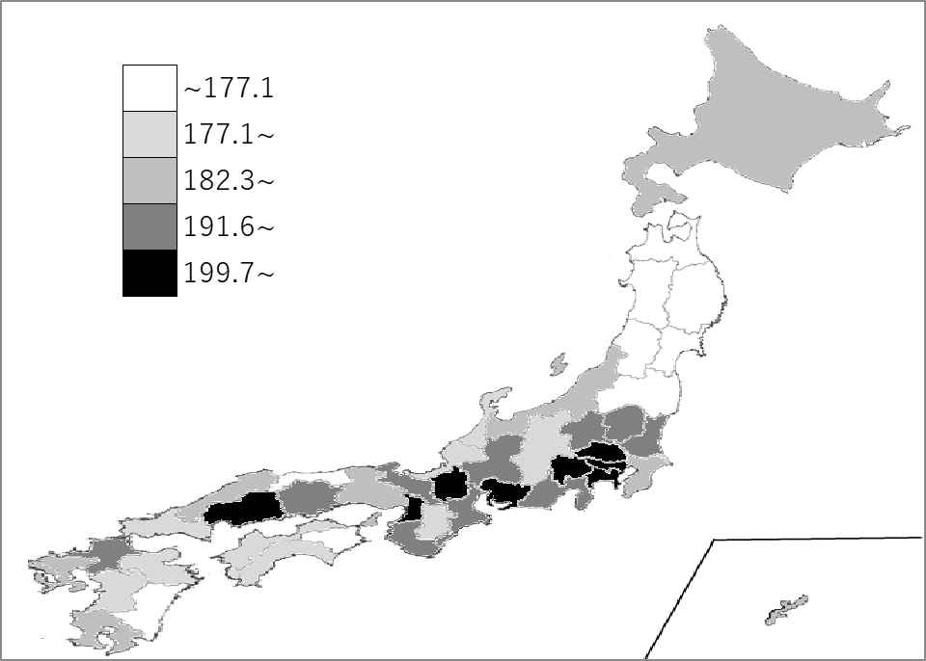
千葉県の推移
令和2年 | 183.3 | 4
令和3年 | 184.5 | 5
令和4年 | 191.2 | 5
令和5年 | 190.5 | 6
令和6年 | 185.9 | 24

《備 考》 ・資料出所 厚生労働省「賃金構造基本統計調査」 注）1.令和2年から集計方法が変わりました。集計方法の変更については、厚生労働省ホーム ページ「令和2年賃金構造基本統計調査」利用上の注意をご覧ください。 https://www.mhlw.go.jp/toukei/itiran/roudou/chingin/kouzou/z2020/chuui.html 2.令和元年以前は「賃金構造基本統計調査結果（初任給）の概況」によります。

